分析框架建立
序号 | 项目 | 内容

1 | 大数据分析框架 | 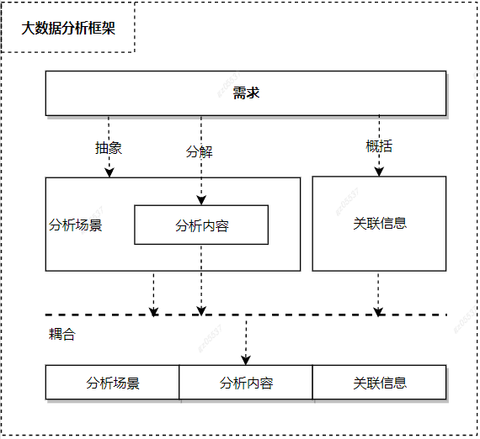
2 | 框架建立方法 | 1.根据需求进行抽象，得出分析场景，要求
 |  | 2.在分析场景的约束下，需求进行分解获得分析内容；
 |  | 3.概括需求获得关联信息
 |  | 4.根据车辆VIN、sampleTime将分析场景、分析内容、关联信息耦合
3 | 框架要求 | 1.关联信息与分析场景和分析内容解耦
 |  | 2.分析内容需要在分析场景的约束内进行定义
 |  | 3.主要分析场景应能覆盖所有的分析需求；（可迭代更新）

